移行全体方針
システム名 |  |  |  | 会計システム刷新プロジェクト |  |  | タイトル |  |  |  | 日付 | 担当
文書名 |  |  |  | 移行要件確認書 |  |  | #VALUE! |  |  | 作成 | 2024-02-26 | JBS入井
 |  |  |  |  |  |  |  |  |  | 更新

・以下に移行要件を記述します。

前提条件
 | ・移行対象データは、サンスターにてFOのExcelフォーマットに基づき作成して頂く。
 | FOを導入することによって新たにFO内でのみ設定しなければならなくなったデータ類（＝現行システム、現行業務では使っていないデータ）はJBSにて準備する。
 | ・移行対象データは、サンスターにて「SSJ、SEJ、SLJ、SGFの4社」分のデータを作成頂く。("SGF"社の移行については、2024/2/22時点では未確定）
 | ・サンスターにて作成頂いた移行データは、JBS作業としてFOへ取込む。
 | ※ExcelデータとFOの登録データの整合性の確認はJBSにて行う。
 | 一方、FOに登録されたデータと現行システムのデータとの整合性確認はサンスターにて行う。
 | ・2025年10月～2025年12月は現行システムとFOの並行稼働運用とし、2026年1月よりFOの単独運用とする。
 | ・2025年12月(切替月前月)の締め処理は旧システムで実施し、BS差分の伝票を期首日付で投入する。
 | ※10-12月はUATで、本番移行を12月に実施？

移行リハーサル
 | 本番移行開始前までに以下3回を実施を想定している。

 | 移行リハーサル①
 |  |  | ・JBSによる総合テスト前に移行データを取り込んだテスト
 |  |  | ・実施期間：xxxx年xx月xx日～xx月xx日
 |  |  | ・移行リハ1回目で以下を測定
 |  |  |  | ・Excel作成時間（サンスター）
 |  |  |  | ・Excel取込時間（JBS)
 |  |  |  | ※JBS内では必要に応じて、移行作業を二つ以上に分けて実施する場合があります。
 |  |  | ・移行後のデータ検証時間（サンスター、JBS）
 |  |  |  | →移行時間短縮のために自動化も検討
 |  |  | ・移行元データ性質：現行システムでのxxxx年xx月末断面のデータ
 |  |  | ・移行判定1回目：xx月xx日頃
 |  |  | ・同データを使用して、JBS内での結合テストを実施することで、データ検証を実施する想定。

 | 移行リハーサル②
 |  |  | ・サンスターとJBSによる実質1回目の移行リハーサル
 |  |  | ・実施期間：xxxx年xx月xx日～xx月xx日
 |  |  | ・移行リハ2回目で以下を確認
 |  |  |  | ・移行時間計測（且つ1回目の手順見直しは必ずある。その再確認も含む）
 |  |  | ・移行元データ性質：現行システムでのxxxx年xx月末断面のデータ
 |  |  | ・移行判定2回目：xx月xx日頃
 |  |  | ・同データを使用して、サンスター内でのUATを実施することで、データ検証を実施する想定。

2025/10-12をUATとするのであれば左記以外に
①2025/10-12用移行 ②2026/1用の本番移行 の２回移行が必要
 | 移行リハーサル③
 |  |  | ・サンスターとJBSによる実質2回目の移行リハーサル
 |  |  | ・実施期間：xxxx年xx月xx日～xx月xx日
 |  |  | ・移行リハ3回目で以下を確認
 |  |  |  | ・2回目の時間見直しによる再確認及び本番移行前の移行データ作成方法並びに移行手順の最終確認を行う。
 |  |  | ・移行元データ性質：現行システムでのxxxx年xx月末断面のデータ
 |  |  | ・移行判定4回目：xx月xx日頃
 |  |  | ・同データを使用して、サンスター内でのUATを実施することで、データ検証を実施する想定。

移行対象データ
売上・仕入データの受信は勘定科目ベースで良いですか？
（製品や数量を受信する場合、SCM系のパラメータ設定作業が増え、移行後の動作テスト工数に影響します。
 | 要件定義フェーズにて想定している移行データは下記の通り

 | <主たるマスターデータ>
 |  | ・従業員
 |  | ・財務分析コード
 |  | ・顧客
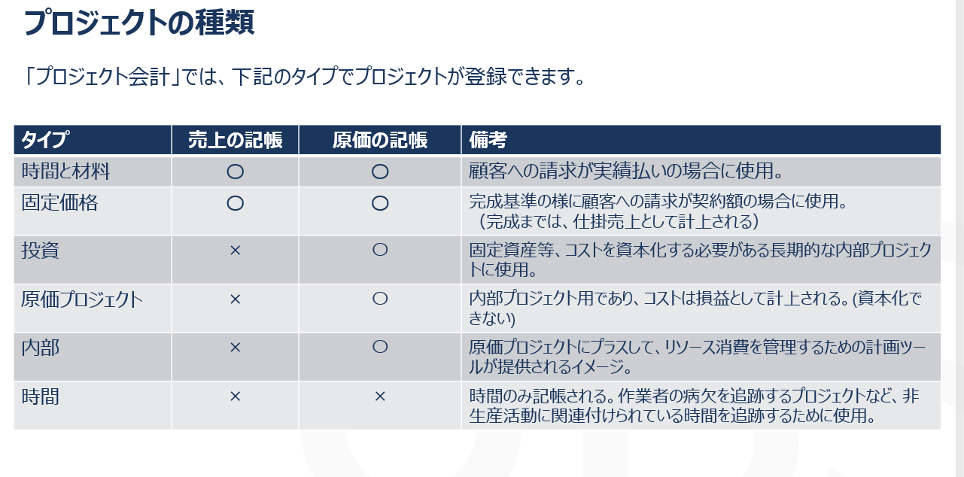
 |  | ・仕入先
 |  | ・固定資産
 |  | ・資産リース
 |  | ・ワークフロー

 | <主たるトランザクションデータ>
 |  | ・一般仕訳データ（９月末のBS/PL残高の移行とし、明細は移行しない）
 |  | ・債権データ
 |  | ・債務データ
 |  | ・BS/PL残高
 |  | ・固定資産償却データ ※償却中の固定資産のみ
 |  | ・資産リース支払・償却データ ※償却中の資産リースのみ
 |  | ※過去10年分の移行はしない。

移行完了基準
 | 移行完了基準は移行計画時にサンスターにて策定。
 | 例えば、
 |  | ①会計データ移行直後に、FO側で会計転記をサンスターにて手動で実行頂く。
 |  | ②この転記が完了して初めて、本番開始とできる、という条件や完了基準を明確化する。
 |  | ③伝票処理がエラーなく行えること
 |  | ④月次処理が正しい金額となること
 |  | ⑤12月末の年度末決算が正しく行えること

本番移行

 | 本番移行は以下のスケジュールで実施する。
 | 本番移行タスク |  |  |  | 主幹 | 開始日 | 終了日
 | 本番移行計画書作成 |  |  |  | JBS | xx月xx日 | xx月xx日
 | 本番移行計画書サンスターレビュー |  |  |  | サンスター | xx月xx日 | xx月xx日
 | 本稼働判定会（ステコミ時） |  |  |  | サンスター | xx月xx日 | xx月xx日
 | 本番移行計画書サンスターご承認 |  |  |  | サンスター | xx月xx日 | xx月xx日
 | 本番移行準備 |  |  |  | 両社 | xx月xx日 | xx月xx日
 | 本番移行実施（会計残高） |  |  |  | 両社 | xx月xx日 | xx月xx日
 | 本番移行結果報告作成 |  |  |  | JBS | xx月xx日 | xx月xx日 | ※サンスターの月次締めの概ねの日程
 | 本番移行結果報告サンスターレビュー |  |  |  | サンスター | xx月xx日 | xx月xx日 |  | ・SCM 締め期間：毎月 xx日～xx日
 | 本番移行結果報告サンスターご承認 |  |  |  | サンスター | xx月xx日 | xx月xx日 |  | ・会計仮締め期間：毎月xx日～xx日
 | 本番移行完了判定 |  |  |  | サンスター | xx月xx日 | xx月xx日 |  | ・会計本締め期間：毎月xx日

作成物
 | 想定している移行作業の成果物は以下。
 |  | ・移行要件定義書 ※当該ドキュメント
 |  | ・移行計画書
 |  | ・移行項目マッピング
 |  | ・移行ツール設計書
 |  | ・移行手順書

 | 移行作業中の発生する中間作成物は以下。
 |  | ・クレンジングシート
 |  | ・移行リハーサル計画書兼結果報告書１回目
 |  | ・移行リハーサル計画書兼結果報告書２回目
 |  | ・移行リハーサル計画書兼結果報告書３回目
 |  | ・本番移行計画書兼結果報告書

参考資料
 | (無し）

移行スケジュール
システム名 |  | 会計システム刷新プロジェクト | タイトル |  | 日付 | 担当
文書名 |  | 移行要件確認書 | #VALUE! | 作成 | 2024-02-26 | JBS入井
 |  |  |  | 更新

移行スケジュール

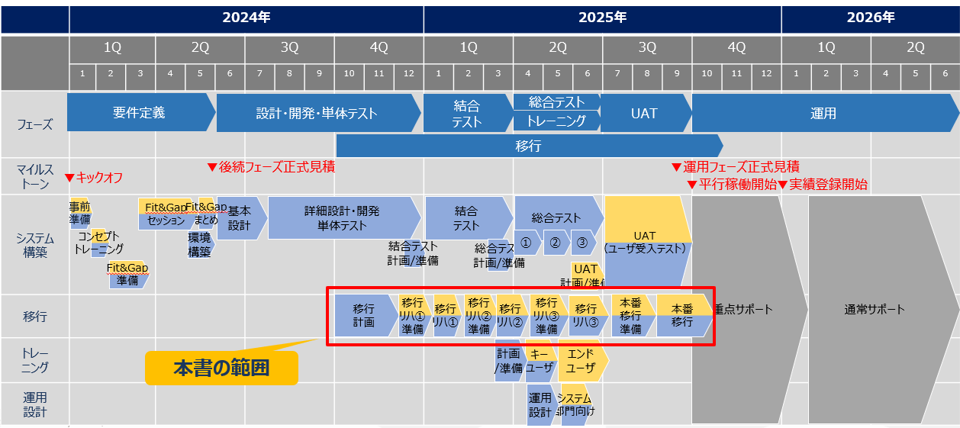
 | 2024/2/22段階での移行スケジュール

移行対象データ
システム名 |  |  |  | 会計システム刷新プロジェクト |  | タイトル |  |  |  |  |  |  | 日付 |  | 担当
文書名 |  |  |  | 移行要件確認書 |  | #VALUE! |  |  |  |  | 作成 |  | 2024-02-26 |  | JBS入井
 |  |  |  |  |  |  |  |  |  |  | 更新

・移行対象データは以下となります。

移行対象データ

 | １．対象
 |  |  |  |  |  |  | 対象会社 ●：対象 |  |  |  |  |  |  |  |  | リハーサル時の移行対象 ●：対象 移行リハデータを反映させる環境
 | No. | 移行対象１ |  |  | 移行対象２ | 種別 | SSJ | SEJ | SLJ | 移行方法 |  | 移行元 |  | 備考 |  | リハ１ | リハ２ | リハ３
 |  |  |  |  |  |  |  |  |  |  |  |  |  |  |  | ・結合テスト | ・ユーザーT ・UAT | (無し)
 | 1 | ユーザー |  |  |  | マスタ | ● | ● | ● | インポート |  | Excel |  | ※azure上にインフラが登録。FOでインポートする。 |  | ● | ● | ●
 | 2 | 顧客 |  |  | 顧客 | マスタ | ● | ● | ● | DIXF |  | SAP R/3 |  |  |  | ● | ● | ●
 | 3 | 顧客 |  |  | 住所 | マスタ | ● | ● | ● | DIXF |  | SAP R/3 |  | 複数ある場合に必要。単一の場合は顧客に設定する。 |  | ● | ● | ●
 | 4 | 顧客 |  |  | 連絡先情報 | マスタ | ● | ● | ● | DIXF |  | SAP R/3 |  | 複数ある場合に必要。単一の場合は顧客に設定する。 ※PARTYNUMBERで紐づけ。 |  | ● | ● | ●
 | 5 | 仕入先 |  |  | 仕入先 | マスタ | ● | ● | ● | DIXF |  | SAP R/3 |  |  |  | ● | ● | ●
 | 6 | 仕入先 |  |  | 住所 | マスタ | ● | ● | ● | DIXF |  | SAP R/3 |  | 複数ある場合に必要。単一の場合は仕入先に設定する。 |  | ● | ● | ●
 | 7 | 仕入先 |  |  | 銀行口座 | マスタ | ● | ● | ● | DIXF |  | SAP R/3
詳細要件確定後にメンテナンス
 | 8
 | 9
 | 10
 | 11
 | 12
 | 13
 | 14
 | 15
 | 16
 | 17
 | 18
 | 19
 | 20
 | 21
 | 22
 | 23
 | 24
 | 25
 | 26
 | 27
 | 28
 | 29
 | 30
 | 31
 | 32
 | 33
 | 34
 | 35
 | 36
 | 37
 | 38
 | 39

 | ２．特記
 |  | １．勘定科目マスタ及び財務分析コードの移行について
 |  |  | 初期設定するため、移行対象データ一覧には記載しない。

 |  | ２．FOパラメータについて
 |  |  | 初期設定するため、移行対象データ一覧には記載しない。
 |  |  | 初期設定するパラメータはパラメータ定義書に定義する。

 |  | ３．以下のような過去データは移行しない。
 |  |  | ・プロジェクトデータ（本番稼働後に手入力いただく）

 |  |  | 上記、「移行対象データ」に記載無きデータは移行しない。

参考資料
 | (無し）

体制及び役割
システム名 |  |  | 会計システム刷新プロジェクト |  |  |  | タイトル |  |  | 日付 | 担当
文書名 |  |  | 移行要件確認書 |  |  |  | #VALUE! | 作成 |  | 2024-02-26 | JBS入井
 |  |  |  |  |  |  |  | 更新

・移行推進のための体制及び役割は以下となります。

体制（移行）

サンスター体制
JBS体制

プロジェクトマネージャーXXX
プロジェクトマネージャー
入井

プロジェクトリーダー
XXXX

移行チーム（ご選任頂きたい）
移行チーム（選任）
移行リーダー
XXXX
◎はチームリーダー
移行リーダー 加藤（達）

移行リーダー補佐
XXXX

移行担当
加藤（達）（兼任）
<- マッピング担当 ->
・債権
・債務
・一般会計
移行担当
井田
<- マッピング担当 ->
・顧客
・仕入先
・銀行
移行担当
秋信
<- マッピング担当 ->
・固定資産
・資産リース

移行担当
xxxX <- マッピング担当 ->
・債権
・債務
移行担当
xxxx
<- マッピング担当 ->
・マスタ関係
移行担当
xxxX
<マッピング担当>
・一般会計
・固定資産
・資産リース

 |  |  |  |  |  |  |  |  | 連携
現在チーム
◎はチームリーダー
テスト（アプリ）チーム
◎TBA
TBA
開発チーム
◎TBA
TBA
トレーニングチーム
◎TBA
TBA
インフラチーム
◎TBA
TBA

役割（全体）

 |  |  |  |  |  |  | ◎：主幹 〇：補佐
 | 工程・作業名 |  |  |  | サンスター | JBS | 備考
 |  | ・移行方針(目的/範囲/期間/対象等)検討 |  |  | ○ | ◎ | 移行における目的、範囲、期間、対象データ、リハーサル計画等をサンスターと協議する
 |  | ・移行計画書作成 |  |  |  | ◎ | サンスターと協議した結果に基づき、移行計画書を作成する
 |  | ・移行計画書承認 |  |  | ◎ | ○ | 移行計画書をサンスターとレビューし、サンスターにご承認頂く
 |  | ・リハーサル用テンプレート提示(ﾏｽﾀ/残高) |  |  |  | ◎ | 移行リハーサル用のマスタデータ及び残高データのテンプレートを作成し、提示する
 |  | ・移行リハーサル準備(環境構築/データ整備) |  |  |  | ◎ | 移行リハーサルを実施する為の環境の構築及び整備を行う
 |  | ・リハーサル用マスタ移行データ提供 |  |  | ◎ |  | 移行リハーサル用のマスタ移行データをサンスターからご提供頂く
 |  | ・リハーサル用残高移行データ提供 |  |  | ◎ |  | 移行リハーサル用の残高移行データをサンスターからご提供頂く
 |  | ・移行リハーサル実施 |  |  |  | ◎ | 移行リハーサルを実施する
 |  | ・移行リハーサル結果報告 |  |  |  | ◎ | 移行リハーサル実施結果をサンスターに報告する
 |  | ・本番用テンプレート提示(ﾏｽﾀ/残高) |  |  |  | ◎ | 本番移行用のマスタデータ及び残高データのテンプレートを作成し、提示する
 |  | ・移行データ評価 |  |  | ◎ |  | 移行リハーサルの評価を行う
 |  | ・本番稼働支援方針検討 |  |  | ○ | ◎ | 本番稼働後の重点サポートの期間、体制、課題対応ルール等をサンスターと協議する
 |  | ・本番稼働支援計画書作成 |  |  |  | ◎ | サンスターと協議した結果に基づき、本番稼働支援計画書を作成する
 |  | ・本番稼働支援計画書承認 |  |  | ◎ | ○ | 本番稼働支援計画書をサンスターとレビューし、サンスターにご承認頂く
 |  | ・本稼働判定書作成 |  |  | ◎ |  | サンスターに本稼働判定基準等を記載した本稼働判定書を作成して頂く
 |  | ・本番稼働判定会 |  |  | ◎ | ○ | 本番稼働判定に必要な情報を収集し、本稼働判定書に基づき本稼働判定を実施する

役割（移行選任メンバ－）

 | ロール |  |  | 役割
 |  | 移行リーダー |  | ■各メンバーに対し １．移行計画策定及び両社間の合意調整（最終合意はプロジェクト全体にて合意する） ２．作業タスク立案指示・変更指示 ３．具体作業指示 ・現新データ性質のマッピング仕様確認及び仕様確定作業 ・移行テンプレート（クレンジングシート）作成作業 ・移行手順策定作業 ・移行タイムスケジュール策定作業 ・移行作業 ４．具体レビュー ・現新データ性質のマッピング仕様レビュー ・移行テンプレート（クレンジングシート）レビュー ・移行手順レビュー ・移行タイムスケジュールレビュー ５．作業進捗確認・管理 ６．課題確認・管理 ■両社リーダー及び自社各リーダーに対し １．各メンバーから挙がる課題解決のための打合せ・調整（JBS移行リーダー：NETAGE様移行リーダー） ２．自社各リーダーへの仕様確認・調整依頼 ■マネジメントチーム（プロジェクトマネージャー・プロジェクトリーダー）に対し １．作業タスク立案及び変更の報告 ２．作業進捗報告 ３．課題報告 ４．全体スケジュールへの調整依頼 ５．各合意内容への合意依頼
 |  | 移行メンバ－ |  | ■両社メンバー １．具体作業 ・両社メンバ－との仕様確認及び打合せ、自社チームとの仕様確認 ・現新データ性質のマッピング作業、マッピング仕様確定 ・移行テンプレート（クレンジングシート）作成及びサンスターへの提供（JBS） ・移行データの作成（クレンジングシートへ）及びJBS様への提供（サンスター） ・移行手順策定 ・移行タイムスケジュール策定 ・移行データ投入作業 ・移行データ投入後の整合性確認 ２．課題要件への落とし込み、課題解決案の提案 ■リーダーに対し １．作業タスク立案及び変更の報告 ２．作業進捗報告 ３．課題報告 ４．全体スケジュールへの調整依頼 ５．各合意内容への合意依頼
 |  | 移行リーダー補佐 |  | ■移行リーダーの業務を補佐する
 |  | 全体補佐 |  | ■移行リーダー・移行リーダー補佐・移行メンバーの各実務について、必要に応じて補佐する

参考資料
 | (無し）

移行成功条件(数値)
システム名 |  |  | 会計システム刷新プロジェクト |  | タイトル |  |  |  |  | 日付 |  | 担当
文書名 |  |  | 移行要件確認書 |  | #VALUE! |  |  | 作成 |  | 2024-02-26 |  | JBS入井
 |  |  |  |  |  |  |  | 更新

・移行後、何を持って移行が成功したかがわかる条件。数値に関係する条件を記載。

移行成功条件(数値)

 | 以下確認対象を比較し、比較値が移行成功基準を満たせれば移行は成功したとする。

 | No. | 確認対象 |  | 移行対象２ | 種別 | 移行方法 | 移行元情報 |  | 移行先 |  | 比較値 |  | 移行成功基準 | 移行後の比較主幹 | 比較元データ | 比較先データ | 実施結果(OK or NG)
 | 1 | ユーザー |  |  | マスタ | インポート |  |  |  |  | 件数 |  | 合致 | JBS | ユーザー登録シート | FOのExcelエクスポート結果
 | 2 | 顧客 |  | 顧客 | マスタ | DIXF |  |  |  |  | 件数 |  | 合致 | JBS | クレンジングシート | FOのExcelエクスポート結果
 | 3 | 顧客 |  | 住所 | マスタ | DIXF |  |  |  |  | 件数 |  | 合致 | JBS | クレンジングシート | FOのExcelエクスポート結果
 | 4 | 顧客 |  | 連絡先情報 | マスタ | DIXF |  |  |  |  | 件数 |  | 合致 | JBS | クレンジングシート | FOのExcelエクスポート結果
 | 5 | 仕入先 |  | 仕入先 | マスタ | DIXF |  |  |  |  | 件数 |  | 合致 | JBS | クレンジングシート | FOのExcelエクスポート結果
 | 6 | 仕入先 |  | 住所 | マスタ | DIXF |  |  |  |  | 件数 |  | 合致 | JBS | クレンジングシート | FOのExcelエクスポート結果
 | 7 | 仕入先 |  | 銀行口座 | マスタ | DIXF |  |  |  |  | 件数 |  | 合致 | JBS | クレンジングシート | FOのExcelエクスポート結果
 | 8 | 仕入先 |  | 連絡先情報 | マスタ | DIXF |  |  |  |  | 件数 |  | 合致 | JBS | クレンジングシート | FOのExcelエクスポート結果
 | 9
 | 10
 | 11
 | 12
 | 13
詳細要件確定後にメンテナンス
 | 14
 | 15
 | 16
 | 17
 | 18
 | 19
 | 20
 | 21
 | 22
 | 23
 | 24
 | 25
 | 26
 | 27
 | 28
 | 29
 | 30
 | 31
 | 32
 | 33
 | 34
 | 35
 | 36
 | 37
 | 38
 | 39

参考資料
 | (無し）

移行成功条件(周辺システム)
システム名 |  |  | 会計システム刷新プロジェクト |  | タイトル |  | 日付 | 担当
文書名 |  |  | 移行要件確認書 |  | #VALUE! | 作成 | 2024-02-26 | JBS入井
 |  |  |  |  |  | 更新

・移行後、何を持って移行が成功したかがわかる条件。周辺システムに関係する条件を記載。

移行成功条件(周辺システム)

 | 以下確認対象が移行成功基準を満たせば移行は成功したとする。

 | No. | 確認対象 |  | 周辺システム | 移行成功基準 |  |  |  | 実施結果(OK or NG)
 | 1 | SAP R/3→FO連携 |  | SAP R/3 | 連携対象データ全種類が１件ずつ問題なく連携できたこと。
 | 2
詳細要件確定後にメンテナンス
 | 3
 | 4
 | 5

参考資料
 | (無し）

移行完了基準
システム名 |  |  | 会計システム刷新プロジェクト | タイトル |  | 日付 | 担当
文書名 |  |  | 移行要件確認書 | #VALUE! | 作成 | 2024-02-26 | JBS入井
 |  |  |  |  | 更新
サンスター様にご立案頂く。
・何を持って移行が完了できたかを計れる基準。
・サンスターにて移行計画タイミングで策定頂く。

移行完了基準

 | 以下、プロジェクト計画書v2.0より例を転記

 | ①会計データ移行直後に、FO側で会計転記をサンスター様にて手動で実行頂く。
 | ②この転記が完了して初めて、本番開始とできる、という条件や完了基準を明確化する。
 | ③伝票処理がエラーなく行えること。
 | ④以下締め処理が滞りなく完了できたこと。
 |  | ④-1 2025年10月の月次締処理が滞りなく完了、月次処理を終えられたこと。
 |  | ④-2 2025年10月の入金処理が滞りなく完了できたこと。
 |  | ④-3 2025年月の支払処理が滞りなく完了できたこと。
 | ⑤2025年12月末の年度末決算が正しく行えること。
 | 、等。

参考資料
 | (無し）

